상품제안서
조깅 러닝 조끼백팩 | 상품코드: S44045

 |  |  |  |  |  |  | 02-713-8555 | www.synergygift.co.kr
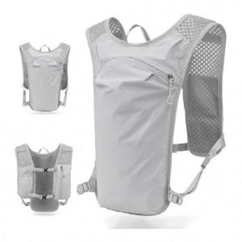 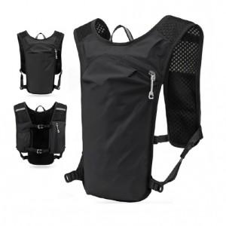 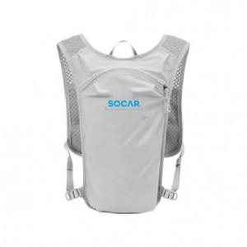

【상세/제작정보】

【인쇄/포장옵션】 | 풀칼라 / OPP(비닐)

【공급단가】 | 수량 | 100~ | 300~ | 1,000~ | 3,000~ | 5,000~
*VAT별도 | 단가 | 11,100원 | 10,600원 | 10,100원 | 9,750원 | 9,520원

【상품 URL】 | https://www.synergygift.co.kr:443/src/goods_detail.php?gdno=44045

